24V360-LA30K
견 적 서

대한노인회강원도연합회-취업지원센터 |  | 귀하
전화 :
팩스 :
담당 :

아래와 같이 견적합니다.

견 적 합 계 : | ₩1,830,000
견 적 일 자 : | 2017-11-17
결 재 조 건 :

품 명 | 규 격 | 수 량 | 단 가 | 금 액 | 세 액 | 합 계 액
 |  |  |  | - | - | -
올인원PC | LG 24V360-LA30K | 2 | 700,000 | 1,400,000 | 140,000 | 1,540,000
 |  |  |  | - | - | -
 | 인텔 펜티엄 N3710 (1.6G) |  |  | - | - | -
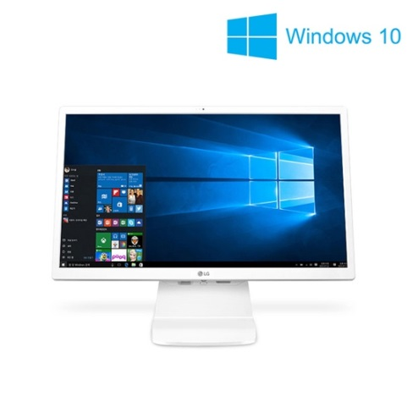
 | 8GB RAM / 128GB SSD |  |  | - | - | -
 | ODD 미포함 |  |  | - | - | -
 | 24형 / 1920x1080 (FHD) |  |  | - | - | -
 | 내장형 그래픽 |  |  | - | - | -
 | Windows 10 |  |  | - | - | -
 | USB3.0 / USB2.0 / HDMI / LAN |  |  | - | - | -
 |  |  |  | - | - | -
 |  |  |  | - | - | -
 |  |  |  | - | - | -
 |  |  |  | - | - | -
 |  |  |  | - | - | -
 |  |  |  | - | - | -
복합기 | HP 오피스젯프로 8710 | 1 | 263,636 | 263,636 | 26,364 | 290,000
 | A4 컬러 잉크젯 복합기 |  |  | - | - | -
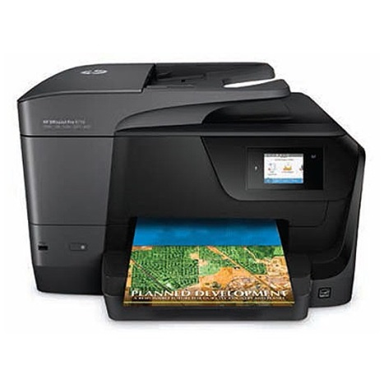
 |  |  |  | - | - | -
 | 인쇄속도 : 22ppm
 | 자동양면 인쇄속도 : 12ppm
 | 4800 x1200dpi
 | 복사,스캔,팩스기능
 | 자동양면인쇄 기능

* 결제계좌 : 신한 110-138-600484 씨-넷 |  |  | 합 계 | 1,663,636 | 166,364 | 1,830,000
* 견적담당 : | 유지현(033-264-3200)
* REMARK

